Backlog
Element | Gap | Project | Task
TrenUnc
ValProp
ResCom
CustNe
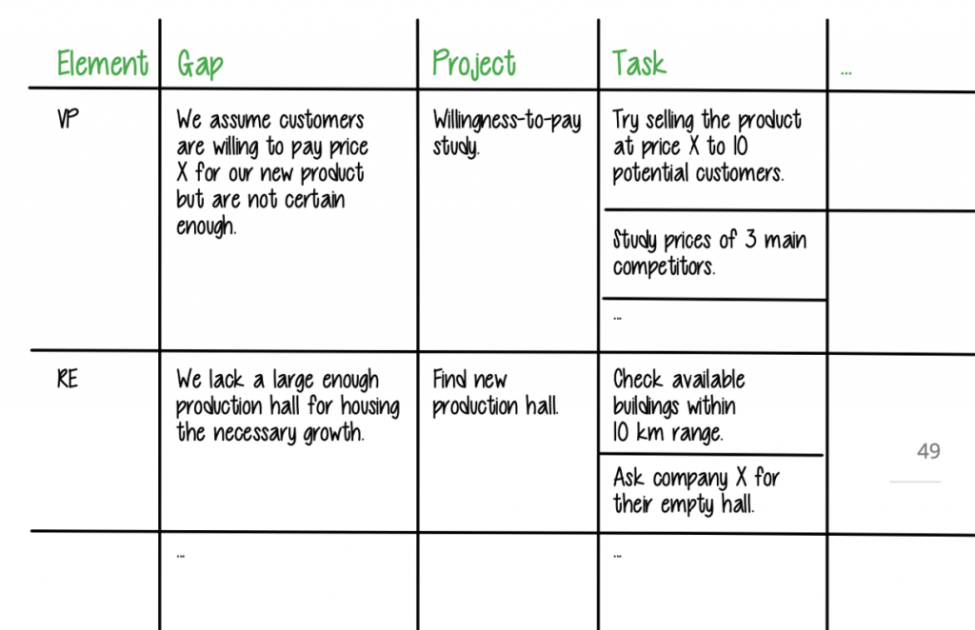
Comp
Part
OrgClim
RisCos
Rev
ValGo

